Portada




KEVIN CASTAÑO
I.E. Madre Laura
INICIO

Inicio
Juega responde matemáticas

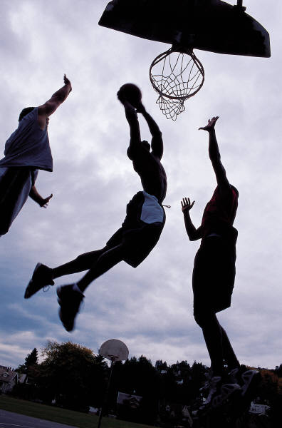
Este es un ejemplo

Mira la imagen

Haz clic en la celda en blanco | Baloncesto

Iniciar
Selecciona la respuesta correcta con la flecha

1
1
responde de acuerdo al problema

 | a. | 110 + 210 |  | b. | 330+333

 |  | 234 |  |  | 434

 |  | TE EQUIVOCASTE!!! |  |  | TE EQUIVOCASTE!!!

Anterior
Siguiente

 |  | CONTADOR: | 0

2
2
suma y responde

 | 300+200 |  | 250+250

 | 334 |  | 550

 | TE EQUIVOCASTE!!! |  | TE EQUIVOCASTE!!!

Anterior
Siguiente

 | CONTADOR: | 0

3
3

 |  |  | ?

 | 900+900 |  |  | 500+600

 | 4400 |  |  | 1300

 | TE EQUIVOCASTE!!! |  |  | TE EQUIVOCASTE!!!

Anterior
Siguiente

 | CONTADOR: | 0

4
4

 | 2000+2500 |  | 1500+1000

 | 4300 |  | 2200

 | TE EQUIVOCASTE!!! |  | TE EQUIVOCASTE!!!

Anterior
Siguiente

 | CONTADOR: | 0

5
5

 | 3000+2500 |  | 1500+2500

 | 5300 |  | 4000

 | TE EQUIVOCASTE!!! |  | MUY BIEN

Anterior
Siguente

 | CONTADOR: | 1

6
6
resta y responde

 | 4000-3500 |  | 3000-2300

 | 500 |  | 800

 | MUY BIEN |  | MUY BIEN

Anterior
Siguente

 | CONTADOR: | 2

7
7

 | 5000-4000 |  | 600-300

 | 900 |  | 100

 | TE EQUIVOCASTE!!! |  | TE EQUIVOCASTE!!!

Anterior
Siguiente

 | CONTADOR: | 0

8
8

 | 6000-6000 |  | 1200-400

 | 50 |  | 700

 | TE EQUIVOCASTE!!! |  | TE EQUIVOCASTE!!!

Anterior
Siguiente

 | CONTADOR: | 0

9

9

 | 8000-2000 |  | 9000-6000

 | 5500 |  | 5000

 | TE EQUIVOCASTE!!! |  | TE EQUIVOCASTE!!!

Anterior
Siguiente

 | CONTADOR: | 0

10
10

 | 1000-500 |  | 2000-1900

 | 300 |  | 50

 | TE EQUIVOCASTE!!! |  | TE EQUIVOCASTE!!!

Anterior
Siguiente

 | CONTADOR: | 0

11
11
multiplica y responde

 | 5x5 |  | 7x8

 | 25 |  | 56

 | MUY BIEN |  | MUY BIEN

Anterior
Siguiente

 | CONTADOR: | 2

12
12

 | 20x20 |  | 10x10

 | 450 |  | 200

 | TE EQUIVOCASTE!!! |  | TE EQUIVOCASTE!!!

Anterior
Siguiente

 | CONTADOR: | 0

13
13

 | 6x6 |  | 8x8

 | 10 |  | 60

 | TE EQUIVOCASTE!!! |  | TE EQUIVOCASTE!!!

Anterior
Siguiente

 | CONTADOR: | 0

14
14

 | 9x9 |  | 12x12

 | 9 |  | 40

 | TE EQUIVOCASTE!!! |  | TE EQUIVOCASTE!!!

Anterior
Siguiente

 | CONTADOR: | 0

15
15

 | 30x2 |  | 40x3

 | 14 |  | 140

 | TE EQUIVOCASTE!!! |  | TE EQUIVOCASTE!!!

Anterior
Siguiente

 | CONTADOR: | 0

16
16

 | 50x2 |  | 60x3

 | 90 |  | 80

 | TE EQUIVOCASTE!!! |  | TE EQUIVOCASTE!!!

Anterior
Siguiente

 | CONTADOR: | 0

17
17
divide y responde

 | 10/2 |  | 20/5

 | 4 |  | 3

 | TE EQUIVOCASTE!!! |  | TE EQUIVOCASTE!!!

Anterior
Siguiente

 | CONTADOR: | 0

18
18

 | 40/5 |  | 60/6

 | 6 |  | 9

 | TE EQUIVOCASTE!!! |  | TE EQUIVOCASTE!!!

Anterior
Siguiente

 | CONTADOR: | 0

19
19

 | 80/10 |  | 90/5

 | 8 |  | 18

 | MUY BIEN |  | MUY BIEN

Anterior
Siguiente

 | CONTADOR: | 2

20
20

 | 100/10 |  | 200/20

 | 5 |  | 10

 | TE EQUIVOCASTE!!! |  | MUY BIEN

Anterior
Ver Resultado

 | CONTADOR: | 1

RESULTADO
TU RESULTADO ES

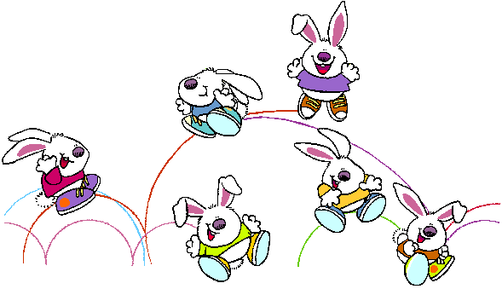



Total | 8 | Respuestas buenas

Repetir el ejercicio

Definiciones
Listado de palabras para desplegar en las listas de cada imagen

Nombre de la Lista | 1a | 1b | 2a | 2b | 3a | 3b | 4a | 4b | 5a | 5b | 6a | 6b | 7a | 7b | 8a | 8b | 9a | 9b | 10a | 10b | 11a | 11b | 12a | 12b | 13a | 13b | 14a | 14b | 15a | 15b | 16a | 16b | 17a | 17b | 18a | 18b | 19a | 19b | 20a | 20b
Elementos de la Lista | 229 | 555 | 400 | 400 | 2000 | 1000 | 4000 | 2000 | 5000 | 3000 | 800 | 750 | 300 | 700 | 5 | 100 | 3000 | 4000 | 550 | 130 | 30 | 16 | 50 | 300 | 23 | 50 | 10 | 16 | 63 | 50 | 120 | 175 | 9 | 5 | 3 | 3 | 2 | 6 | 2 | 3
 | 445 | 434 | 800 | 450 | 1600 | 2000 | 3000 | 3000 | 4000 | 4400 | 600 | 500 | 500 | 500 | 200 | 50 | 4000 | 1500 | 400 | 134 | 20 | 0 | 40 | 400 | 10 | 48 | 70 | 58 | 55 | 145 | 110 | 150 | 10 | 0 | 4 | 6 | 1 | 8 | 3 | 4
 | 234 | 656 | 900 | 300 | 4400 | 1200 | 2500 | 2900 | 4500 | 5000 | 300 | 600 | 900 | 128 | 150 | 600 | 5500 | 2000 | 150 | 25 | 40 | 85 | 20 | 20 | 40 | 50 | 9 | 24 | 50 | 140 | 70 | 151 | 2 | 1 | 5 | 5 | 7 | 5 | 4 | 7
 | 321 | 654 | 334 | 555 | 8900 | 1300 | 4300 | 2800 | 5300 | 3500 | 400 | 1000 | 800 | 150 | 50 | 700 | 5000 | 5000 | 300 | 50 | 10 | 40 | 450 | 10 | 50 | 20 | 18 | 40 | 40 | 130 | 80 | 100 | 3 | 2 | 6 | 8 | 5 | 10 | 8 | 8
 | 111 | 444 | 965 | 550 | 1500 | 1500 | 4400 | 2200 | 5400 | 2700 | 200 | 700 | 600 | 100 | 100 | 900 | 2000 | 6000 | 200 | 150 | 70 | 50 | 200 | 200 | 30 | 60 | 80 | 100 | 14 | 12 | 90 | 80 | 4 | 3 | 7 | 9 | 6 | 17 | 5 | 9
Respuesta Correcta | 320 | 663 | 500 | 500 | 1800 | 1100 | 4500 | 2500 | 5500 | 4000 | 500 | 800 | 1000 | 300 | 0 | 800 | 6000 | 3000 | 500 | 100 | 25 | 56 | 400 | 100 | 36 | 63 | 81 | 140 | 60 | 120 | 100 | 180 | 5 | 4 | 8 | 10 | 8 | 18 | 10 | 10

Llene todas las Columnas con 5 palabras de acuerdo al ejercicio que vaya a desarrollar.
Recuerde: una opcion Buena y cuatro malas. Adicionalmente la Opción buena debe especificarse en la fila 10 como Respuesta Correcta.

 | 1 | Definiciones

